Sheet1
液体の蒸発潜熱
 | CH4 | O2 | N2 | Ar | n-H2 | Ne | 4He | 3He
1 |  |  |  |  |  |  |  | 12.4126015876
1.0647859778 |  |  |  |  |  |  |  | 12.6206880567
1.1337691786 |  |  |  |  |  |  |  | 12.9035731441
1.2072215234 |  |  |  |  |  |  |  | 13.1927989296
1.2854325503 |  |  |  |  |  |  |  | 13.4885075361
1.368710555 |  |  |  |  |  |  |  | 13.7908442721
1.4573838066 |  |  |  |  |  |  |  | 14.0999577032
1.5518018416 |  |  |  |  |  |  |  | 14.4159997248
1.6523368413 |  |  |  |  |  |  |  | 14.5766673532
1.7593850993 |  |  |  |  |  |  |  | 14.9033945332
1.8733685833 |  |  |  |  |  |  |  | 15.0694942212
1.9947365988 |  |  |  |  |  |  |  | 15.2374451053
2.1239675598 |  |  |  |  |  |  |  | 15.2374451053
2.2615708751 |  |  |  |  |  |  | 22.334546365 | 15.1532369796
2.4080889556 |  |  |  |  |  |  | 22.4586617794 | 14.8210325026
2.5640993533 |  |  |  |  |  |  | 22.7089656082 | 14.3363312299
2.7302170371 |  |  |  |  |  |  | 22.8351617096 | 13.5634645859
2.9070968175 |  |  |  |  |  |  | 23.0896616644 | 12.4126015876
3.0954359275 |  |  |  |  |  |  | 23.0896616644
3.2959767709 |  |  |  |  |  |  | 22.962059096
3.5095098488 |  |  |  |  |  |  | 22.7089656082
3.7368768761 |  |  |  |  |  |  | 22.334546365
3.9789740985 |  |  |  |  |  |  | 21.4847331489
4.2367558262 |  |  |  |  |  |  | 20.1024549475
4.5112381952 |  |  |  |  |  |  | 18.0934364331
4.8035031729 |  |  |  |  |  |  | 15.8401513219
5.1147028229
5.4460638466
5.7988924181
6.1745793337
6.5746054935
7.0005477392
7.4540850698
7.9370052598
8.4512119066
8.9987319337
9.5817235812
10.2024849127
10.863462874
11.5672629388
12.3166593791
13.1146062004
13.9642487869
14.8689362991 |  |  |  |  | 447.7368752681
15.8322348765 |  |  |  |  | 455.2427945402
16.8579416941 |  |  |  |  | 460.3165169027
17.9500999308 |  |  |  |  | 460.3165169027
19.1130147069 |  |  |  |  | 457.7726264509
20.3512700538 |  |  |  |  | 452.7269434774
21.6697469842 |  |  |  |  | 447.7368752681
...
No. | 4.2-51
Title | 液体の蒸発潜熱
Xlabel | 温度 T [K]
Ylabel | 蒸発潜熱 l [kJ/kg]
 | CH4 | O2 | N2 | Ar | n-H2 | Ne | 4He | 3He
1 |  |  |  |  |  |  |  | 12.4126015876
1.0647859778 |  |  |  |  |  |  |  | 12.6206880567
1.1337691786 |  |  |  |  |  |  |  | 12.9035731441
1.2072215234 |  |  |  |  |  |  |  | 13.1927989296
1.2854325503 |  |  |  |  |  |  |  | 13.4885075361
1.368710555 |  |  |  |  |  |  |  | 13.7908442721
1.4573838066 |  |  |  |  |  |  |  | 14.0999577032
1.5518018416 |  |  |  |  |  |  |  | 14.4159997248
1.6523368413 |  |  |  |  |  |  |  | 14.5766673532
1.7593850993 |  |  |  |  |  |  |  | 14.9033945332
1.8733685833 |  |  |  |  |  |  |  | 15.0694942212
1.9947365988 |  |  |  |  |  |  |  | 15.2374451053
2.1239675598 |  |  |  |  |  |  |  | 15.2374451053
2.2615708751 |  |  |  |  |  |  | 22.334546365 | 15.1532369796
2.4080889556 |  |  |  |  |  |  | 22.4586617794 | 14.8210325026
2.5640993533 |  |  |  |  |  |  | 22.7089656082 | 14.3363312299
2.7302170371 |  |  |  |  |  |  | 22.8351617096 | 13.5634645859
2.9070968175 |  |  |  |  |  |  | 23.0896616644 | 12.4126015876
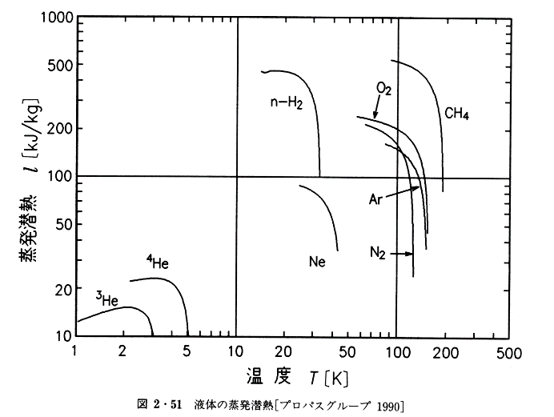
3.0954359275 |  |  |  |  |  |  | 23.0896616644
3.2959767709 |  |  |  |  |  |  | 22.962059096
3.5095098488 |  |  |  |  |  |  | 22.7089656082
3.7368768761 |  |  |  |  |  |  | 22.334546365
3.9789740985 |  |  |  |  |  |  | 21.4847331489
4.2367558262 |  |  |  |  |  |  | 20.1024549475
4.5112381952 |  |  |  |  |  |  | 18.0934364331
4.8035031729 |  |  |  |  |  |  | 15.8401513219
5.1147028229
5.4460638466
5.7988924181
6.1745793337
6.5746054935
7.0005477392
7.4540850698
7.9370052598
8.4512119066
8.9987319337
9.5817235812
10.2024849127
10.863462874
11.5672629388
12.3166593791
13.1146062004
13.9642487869
14.8689362991 |  |  |  |  | 447.7368752681
15.8322348765 |  |  |  |  | 455.2427945402
16.8579416941 |  |  |  |  | 460.3165169027
17.9500999308 |  |  |  |  | 460.3165169027
19.1130147069 |  |  |  |  | 457.7726264509
20.3512700538 |  |  |  |  | 452.7269434774
21.6697469842 |  |  |  |  | 447.7368752681
23.0736427317 |  |  |  |  | 437.9211379
24.5684912381 |  |  |  |  | 421.2585576743 | 88.2771645937
26.1601849666 |  |  |  |  | 398.5486549435 | 86.8216747343
27.8549981297 |  |  |  |  | 366.7585649368 | 84.9182828
29.6596114208 |  |  |  |  | 322.8681987023 | 82.1411483634
31.5811383485 |  |  |  |  | 260.1132376832 | 78.1448065383
33.6271532772 |  |  |  |  | 107.7682857645 | 73.9320471223
35.8057212837 |  |  |  |  |  | 68.4129609741
38.1254299487 |  |  |  |  |  | 59.562088254
40.5954232079 |  |  |  |  |  | 50.7194445278
43.2254373955 |  |  |  |  |  | 38.4447946174
46.025839624
49.0076686492
52.1826783835
55.563384228
59.1631124064 |  | 236.7270543477
62.9960524947 |  | 234.1177902754
67.0773133546 |  | 230.2577198799 | 209.5557775278
71.4229826901 |  | 226.4612932743 | 203.8289863157
76.0501904627 |  | 222.7274611171 | 199.3604426058
80.9771764155 |  | 219.0551913682 | 192.8406363615
86.2233619709 |  | 214.2528435019 | 185.5031906525 | 160.6113280917
91.8094267874 | 540.5700567068 | 209.5557775278 | 176.478065313 | 157.0902452817
97.7573902753 | 531.6572847635 | 203.8289863157 | 166.041484098 | 151.9528271023
104.0906983937 | 522.8914641779 | 196.0734418972 | 155.3587577918 | 146.1711327446
110.8343160715 | 511.4281124463 | 188.612990293 | 136.0109917042 | 136.0109917042
118.0148256145 | 500.2160718221 | 178.4449294067 | 104.8231678626 | 132.2940502712
125.6605314896 | 483.857200293 | 164.2113338426 | 66.9131433478 | 118.4146772198
133.801571896 | 468.033322925 | 147.8002233174 | 23.6072024616 | 107.7682857645
142.4700375656 | 442.8018088233 | 130.8358725681 |  | 81.2357683346
151.7000982598 | 416.615341787 | 87.7893101981 |  | 36.1712416939
161.5281374614 | 379.1584139881 | 46.9331976345
171.9928957929 | 317.544835732
183.1356237255 | 235.4188073674
195.0002441828 | 83.5181732693
207.633525678
221.0852666679
235.4084918514
250.6596611839
266.8988924345
284.1901981609
302.6017380365
322.2060875263
343.0805239673
365.3073311847
388.9741238415
414.1741928026
441.0068728725
469.5779343583
500

